Semáforo
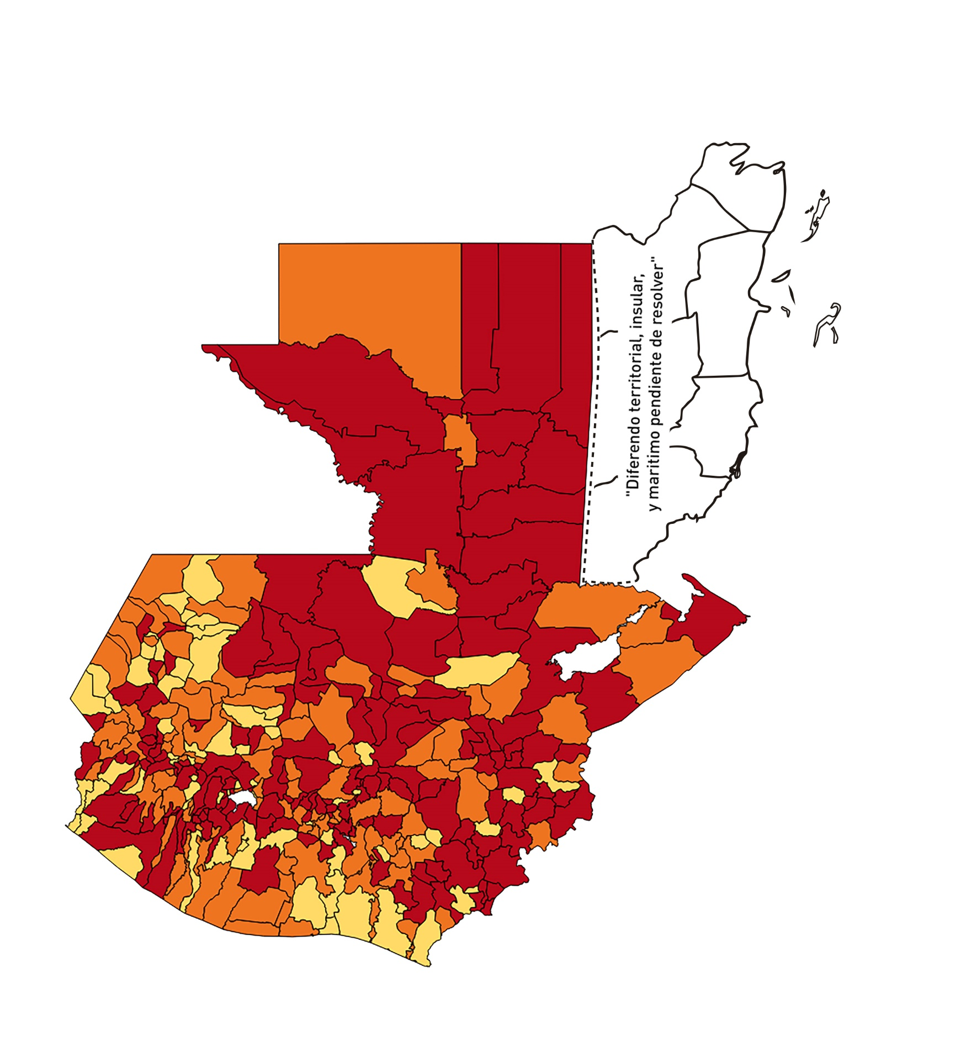

Registros COVID-19, del 18 de Septiembre al 01 de Octubre del año 2020*
Datos actualizados al 02 de Octubre del 2020 a la 05:17:04 a.m.

Departamento | Municipio | Proyecciones preliminares, de Población INE | Total de tamizajes | Casos confirmados | Tasa por 100K Habitantes | Tasa Pruebas por 1000 | % de Positividad | Puntaje total | semaforo
TOTAL NACIONAL |  | 16858333 | 46373 | 8749 | 51.897183429 | 0.20 | 18.867
GUATEMALA | GUATEMALA | 1205668 | 11029 | 1473 | 122.17 | 0.65 | 13.36 | 7 | >5 y <=7.5 | 18 de septiembre al 1 de octubre
GUATEMALA | SANTA CATARINA PINULA | 86150 | 745 | 114 | 132.33 | 0.62 | 15.3 | 8 | >7.5 y <=10 | Total de municipios según color
GUATEMALA | SAN JOSÉ PINULA | 87912 | 518 | 114 | 129.68 | 0.42 | 22.01 | 8.5 | >7.5 y <=10 | Amarillo | Naranja | Rojo
GUATEMALA | SAN JOSÉ DEL GOLFO | 8317 | 18 | 6 | 72.14 | 0.15 | 33.33 | 10 | >7.5 y <=10 | 68 | 109 | 163
GUATEMALA | PALENCIA | 73811 | 164 | 18 | 24.39 | 0.16 | 10.98 | 6 | >5 y <=7.5
GUATEMALA | CHINAUTLA | 121721 | 274 | 48 | 39.43 | 0.16 | 17.52 | 8 | >7.5 y <=10
GUATEMALA | SAN PEDRO AYAMPUC | 65594 | 163 | 48 | 73.18 | 0.18 | 29.45 | 10 | >7.5 y <=10
GUATEMALA | MIXCO | 494561 | 2795 | 476 | 96.25 | 0.40 | 17.03 | 8.5 | >7.5 y <=10
GUATEMALA | SAN PEDRO SACATEPÉQUEZ | 54623 | 59 | 8 | 14.65 | 0.08 | 13.56 | 5 | >2.5 y <=5
GUATEMALA | SAN JUAN SACATEPÉQUEZ | 276836 | 376 | 68 | 24.56 | 0.10 | 18.09 | 7 | >5 y <=7.5
GUATEMALA | SAN RAYMUNDO | 38386 | 63 | 19 | 49.5 | 0.12 | 30.16 | 9 | >7.5 y <=10
GUATEMALA | CHUARRANCHO | 17957 | 29 | 8 | 44.55 | 0.12 | 27.59 | 9 | >7.5 y <=10
GUATEMALA | FRAIJANES | 61664 | 441 | 51 | 82.71 | 0.51 | 11.56 | 7.5 | >5 y <=7.5
GUATEMALA | AMATITLÁN | 147604 | 350 | 62 | 42 | 0.17 | 17.71 | 8 | >7.5 y <=10
GUATEMALA | VILLA NUEVA | 464528 | 1589 | 274 | 58.98 | 0.24 | 17.24 | 9 | >7.5 y <=10
GUATEMALA | VILLA CANALES | 165026 | 405 | 54 | 32.72 | 0.18 | 13.33 | 7 | >5 y <=7.5
GUATEMALA | SAN MIGUEL PETAPA | 145417 | 619 | 111 | 76.33 | 0.30 | 17.93 | 9 | >7.5 y <=10
EL PROGRESO | GUASTATOYA | 27001 | 545 | 129 | 477.76 | 1.44 | 23.67 | 7.5 | >5 y <=7.5
EL PROGRESO | MORAZÁN | 12577 | 19 | 2 | 15.9 | 0.11 | 10.53 | 6 | >5 y <=7.5
EL PROGRESO | SAN AGUSTÍN ACASAGUASTLÁN | 54588 | 279 | 15 | 27.48 | 0.37 | 5.38 | 7 | >5 y <=7.5
EL PROGRESO | SAN CRISTÓBAL ACASAGUASTLÁN | 7851 | 9 | 2 | 25.47 | 0.08 | 22.22 | 8 | >7.5 y <=10
EL PROGRESO | EL JÍCARO | 13508 | 120 | 9 | 66.63 | 0.63 | 7.5 | 7 | >5 y <=7.5
EL PROGRESO | SANSARE | 13535 | 119 | 19 | 140.38 | 0.63 | 15.97 | 8 | >7.5 y <=10
EL PROGRESO | SANARATE | 41997 | 78 | 19 | 45.24 | 0.13 | 24.36 | 8 | >7.5 y <=10
EL PROGRESO | SAN ANTONIO LA PAZ | 22012 | 167 | 29 | 131.75 | 0.54 | 17.37 | 8.5 | >7.5 y <=10
SACATEPEQUEZ | ANTIGUA GUATEMALA | 58338 | 554 | 69 | 118.28 | 0.68 | 12.45 | 7 | >5 y <=7.5
SACATEPEQUEZ | JOCOTENANGO | 23160 | 377 | 35 | 151.12 | 1.16 | 9.28 | 6.5 | >5 y <=7.5
SACATEPEQUEZ | PASTORES | 19389 | 170 | 10 | 51.58 | 0.63 | 5.88 | 6 | >5 y <=7.5
SACATEPEQUEZ | SUMPANGO | 45249 | 121 | 33 | 72.93 | 0.19 | 27.27 | 10 | >7.5 y <=10
SACATEPEQUEZ | SANTO DOMINGO XENACOJ | 14121 | 21 | 4 | 28.33 | 0.11 | 19.05 | 8 | >7.5 y <=10
SACATEPEQUEZ | SANTIAGO SACATEPÉQUEZ | 36409 | 164 | 44 | 120.85 | 0.32 | 26.83 | 10 | >7.5 y <=10
SACATEPEQUEZ | SAN BARTOLOMÉ MILPAS ALTAS | 8519 | 38 | 9 | 105.65 | 0.32 | 23.68 | 9 | >7.5 y <=10
SACATEPEQUEZ | SAN LUCAS SACATEPÉQUEZ | 28445 | 306 | 36 | 126.56 | 0.77 | 11.76 | 7 | >5 y <=7.5
SACATEPEQUEZ | SANTA LUCÍA MILPAS ALTAS | 17116 | 95 | 10 | 58.42 | 0.40 | 10.53 | 7.5 | >5 y <=7.5
SACATEPEQUEZ | MAGDALENA MILPAS ALTAS | 12674 | 59 | 8 | 63.12 | 0.33 | 13.56 | 8 | >7.5 y <=10
SACATEPEQUEZ | SANTA MARÍA DE JESÚS | 26472 | 126 | 5 | 18.89 | 0.34 | 3.97 | 5 | >2.5 y <=5
SACATEPEQUEZ | CIUDAD VIEJA | 40083 | 174 | 11 | 27.44 | 0.31 | 6.32 | 7 | >5 y <=7.5
SACATEPEQUEZ | SAN MIGUEL DUEÑAS | 15231 | 102 | 11 | 72.22 | 0.48 | 10.78 | 7.5 | >5 y <=7.5
SACATEPEQUEZ | ALOTENANGO | 27787 | 141 | 18 | 64.78 | 0.36 | 12.77 | 8 | >7.5 y <=10
SACATEPEQUEZ | SAN ANTONIO AGUAS CALIENTES | 12438 | 36 | 5 | 40.2 | 0.21 | 13.89 | 7 | >5 y <=7.5
SACATEPEQUEZ | SANTA CATARINA BARAHONA | 4480 | 5 | 0 | 0 | 0.08 | 0 | 4 | >2.5 y <=5
CHIMALTENANGO | CHIMALTENANGO | 112778 | 284 | 81 | 71.82 | 0.18 | 28.52 | 10 | >7.5 y <=10
CHIMALTENANGO | SAN JOSÉ POAQUIL | 32963 | 8 | 3 | 9.1 | 0.02 | 37.5 | 7 | >5 y <=7.5
CHIMALTENANGO | SAN MARTÍN JILOTEPEQUE | 92103 | 63 | 21 | 22.8 | 0.05 | 33.33 | 8 | >7.5 y <=10
CHIMALTENANGO | SAN JUAN COMALAPA | 58174 | 183 | 25 | 42.97 | 0.22 | 13.66 | 7 | >5 y <=7.5
CHIMALTENANGO | SANTA APOLONIA | 23166 | 6 | 4 | 17.27 | 0.02 | 66.67 | 8 | >7.5 y <=10
CHIMALTENANGO | TECPÁN GUATEMALA | 108893 | 60 | 22 | 20.2 | 0.04 | 36.67 | 8 | >7.5 y <=10
CHIMALTENANGO | PATZÚN | 69560 | 54 | 18 | 25.88 | 0.06 | 33.33 | 9 | >7.5 y <=10
CHIMALTENANGO | POCHUTA | 10996 | 10 | 3 | 27.28 | 0.06 | 30 | 9 | >7.5 y <=10
CHIMALTENANGO | PATZICÍA | 39337 | 37 | 9 | 22.88 | 0.07 | 24.32 | 7 | >5 y <=7.5
CHIMALTENANGO | SANTA CRUZ BALANYÁ | 10646 | 25 | 6 | 56.36 | 0.17 | 24 | 9 | >7.5 y <=10
CHIMALTENANGO | ACATENANGO | 28043 | 36 | 16 | 57.06 | 0.09 | 44.44 | 10 | >7.5 y <=10
CHIMALTENANGO | YEPOCAPA | 41304 | 9 | 1 | 2.42 | 0.02 | 11.11 | 5 | >2.5 y <=5
CHIMALTENANGO | SAN ANDRÉS ITZAPA | 34591 | 31 | 5 | 14.45 | 0.06 | 16.13 | 6 | >5 y <=7.5
CHIMALTENANGO | PARRAMOS | 19693 | 39 | 14 | 71.09 | 0.14 | 35.9 | 10 | >7.5 y <=10
CHIMALTENANGO | ZARAGOZA | 28473 | 33 | 16 | 56.19 | 0.08 | 48.48 | 10 | >7.5 y <=10
CHIMALTENANGO | EL TEJAR | 22618 | 57 | 20 | 88.43 | 0.18 | 35.09 | 10 | >7.5 y <=10
ESCUINTLA | ESCUINTLA | 166078 | 387 | 46 | 27.7 | 0.17 | 11.89 | 7 | >5 y <=7.5
ESCUINTLA | SANTA LUCÍA COTZUMALGUAPA | 123979 | 129 | 44 | 35.49 | 0.07 | 34.11 | 9 | >7.5 y <=10
ESCUINTLA | LA DEMOCRACIA | 25479 | 15 | 3 | 11.77 | 0.04 | 20 | 6 | >5 y <=7.5
ESCUINTLA | SIQUINALÁ | 25677 | 21 | 4 | 15.58 | 0.06 | 19.05 | 7 | >5 y <=7.5
ESCUINTLA | MASAGUA | 47441 | 34 | 2 | 4.22 | 0.05 | 5.88 | 5 | >2.5 y <=5
ESCUINTLA | TIQUISATE | 62895 | 46 | 11 | 17.49 | 0.05 | 23.91 | 7 | >5 y <=7.5
ESCUINTLA | LA GOMERA | 51024 | 39 | 6 | 11.76 | 0.05 | 15.38 | 6 | >5 y <=7.5
ESCUINTLA | GUANAGAZAPA | 17234 | 14 | 1 | 5.8 | 0.06 | 7.14 | 5 | >2.5 y <=5
ESCUINTLA | PUERTO DE SAN JOSÉ | 66314 | 42 | 10 | 15.08 | 0.05 | 23.81 | 7 | >5 y <=7.5
ESCUINTLA | IZTAPA | 19778 | 7 | 1 | 5.06 | 0.03 | 14.29 | 5 | >2.5 y <=5
ESCUINTLA | PALÍN | 70118 | 117 | 19 | 27.1 | 0.12 | 16.24 | 8 | >7.5 y <=10
ESCUINTLA | SAN VICENTE PACAYA | 17923 | 19 | 2 | 11.16 | 0.08 | 10.53 | 5 | >2.5 y <=5
ESCUINTLA | NUEVA CONCEPCIÓN | 80234 | 31 | 5 | 6.23 | 0.03 | 16.13 | 6 | >5 y <=7.5
ESCUINTLA | SIPACATE | 17465 | 8 | 2 | 11.45 | 0.03 | 25 | 6 | >5 y <=7.5
SANTA ROSA | CUILAPA | 46489 | 62 | 11 | 23.66 | 0.10 | 17.74 | 7 | >5 y <=7.5
SANTA ROSA | BARBERENA | 60376 | 106 | 20 | 33.13 | 0.13 | 18.87 | 8 | >7.5 y <=10
SANTA ROSA | SANTA ROSA DE LIMA | 21088 | 19 | 4 | 18.97 | 0.06 | 21.05 | 7 | >5 y <=7.5
SANTA ROSA | CASILLAS | 25859 | 25 | 5 | 19.34 | 0.07 | 20 | 7 | >5 y <=7.5
SANTA ROSA | SAN RAFAEL LAS FLORES | 13620 | 11 | 0 | 0 | 0.06 | 0 | 4 | >2.5 y <=5
SANTA ROSA | ORATORIO | 26686 | 54 | 15 | 56.21 | 0.14 | 27.78 | 10 | >7.5 y <=10
SANTA ROSA | SAN JUAN TECUACO | 12599 | 2 | 0 | 0 | 0.01 | 0 | 4 | >2.5 y <=5
SANTA ROSA | CHIQUIMULILLA | 63897 | 51 | 6 | 9.39 | 0.06 | 11.76 | 5 | >2.5 y <=5
SANTA ROSA | TAXISCO | 36117 | 49 | 3 | 8.31 | 0.10 | 6.12 | 5 | >2.5 y <=5
SANTA ROSA | SANTA MARÍA IXHUATÁN | 26560 | 18 | 5 | 18.83 | 0.05 | 27.78 | 8 | >7.5 y <=10
SANTA ROSA | GUAZACAPÁN | 21906 | 9 | 3 | 13.69 | 0.03 | 33.33 | 7 | >5 y <=7.5
SANTA ROSA | SANTA CRUZ NARANJO | 17569 | 11 | 1 | 5.69 | 0.04 | 9.09 | 5 | >2.5 y <=5
SANTA ROSA | PUEBLO NUEVO VIÑAS | 29285 | 16 | 3 | 10.24 | 0.04 | 18.75 | 6 | >5 y <=7.5
SANTA ROSA | NUEVA SANTA ROSA | 38981 | 44 | 7 | 17.96 | 0.08 | 15.91 | 7 | >5 y <=7.5
SOLOLA | SOLOLÁ | 98886 | 206 | 98 | 99.1 | 0.15 | 47.57 | 10 | >7.5 y <=10
SOLOLA | SAN JOSÉ CHACAYÁ | 5128 | 10 | 0 | 0 | 0.14 | 0 | 4 | >2.5 y <=5
SOLOLA | SANTA MARÍA VISITACIÓN | 2563 | 2 | 0 | 0 | 0.06 | 0 | 4 | >2.5 y <=5
SOLOLA | SANTA LUCÍA UTATLÁN | 21695 | 33 | 10 | 46.09 | 0.11 | 30.3 | 9 | >7.5 y <=10
SOLOLA | NAHUALÁ | 91523 | 120 | 58 | 63.37 | 0.09 | 48.33 | 10 | >7.5 y <=10
SOLOLA | SANTA CATARINA IXTAHUACÁN | 60200 | 40 | 17 | 28.24 | 0.05 | 42.5 | 9 | >7.5 y <=10
SOLOLA | SANTA CLARA LA LAGUNA | 10200 | 10 | 5 | 49.02 | 0.07 | 50 | 9 | >7.5 y <=10
SOLOLA | CONCEPCIÓN | 7105 | 1 | 0 | 0 | 0.01 | 0 | 4 | >2.5 y <=5
SOLOLA | SAN ANDRÉS SEMETABAJ | 14640 | 15 | 3 | 20.49 | 0.07 | 20 | 7 | >5 y <=7.5
SOLOLA | PANAJACHEL | 15840 | 103 | 61 | 385.1 | 0.46 | 59.22 | 9.5 | >7.5 y <=10
SOLOLA | SANTA CATARINA PALOPÓ | 4840 | 4 | 0 | 0 | 0.06 | 0 | 4 | >2.5 y <=5
SOLOLA | SAN ANTONIO PALOPÓ | 15639 | 6 | 1 | 6.39 | 0.03 | 16.67 | 6 | >5 y <=7.5
SOLOLA | SAN LUCAS TOLIMÁN | 31581 | 42 | 14 | 44.33 | 0.09 | 33.33 | 9 | >7.5 y <=10
SOLOLA | SANTA CRUZ LA LAGUNA | 7817 | 18 | 2 | 25.59 | 0.16 | 11.11 | 7 | >5 y <=7.5
SOLOLA | SAN PABLO LA LAGUNA | 7950 | 3 | 0 | 0 | 0.03 | 0 | 4 | >2.5 y <=5
SOLOLA | SAN MARCOS LA LAGUNA | 2911 | 3 | 1 | 34.35 | 0.07 | 33.33 | 9 | >7.5 y <=10
SOLOLA | SAN JUAN LA LAGUNA | 13123 | 43 | 18 | 137.16 | 0.23 | 41.86 | 10 | >7.5 y <=10
SOLOLA | SAN PEDRO LA LAGUNA | 11600 | 64 | 29 | 250 | 0.39 | 45.31 | 10 | >7.5 y <=10
SOLOLA | SANTIAGO ATITLÁN | 44025 | 98 | 27 | 61.33 | 0.16 | 27.55 | 10 | >7.5 y <=10
TOTONICAPAN | TOTONICAPÁN | 117483 | 486 | 117 | 99.59 | 0.30 | 24.07 | 9 | >7.5 y <=10
TOTONICAPAN | SAN CRISTÓBAL TOTONICAPÁN | 42354 | 66 | 9 | 21.25 | 0.11 | 13.64 | 6 | >5 y <=7.5
TOTONICAPAN | SAN FRANCISCO EL ALTO | 64224 | 44 | 1 | 1.56 | 0.05 | 2.27 | 4 | >2.5 y <=5
TOTONICAPAN | SAN ANDRÉS XECUL | 29356 | 13 | 1 | 3.41 | 0.03 | 7.69 | 5 | >2.5 y <=5
TOTONICAPAN | MOMOSTENANGO | 136909 | 53 | 10 | 7.3 | 0.03 | 18.87 | 6 | >5 y <=7.5
TOTONICAPAN | SANTA MARÍA CHIQUIMULA | 58526 | 28 | 2 | 3.42 | 0.03 | 7.14 | 5 | >2.5 y <=5
TOTONICAPAN | SANTA LUCÍA LA REFORMA | 25461 | 2 | 1 | 3.93 | 0.01 | 50 | 7 | >5 y <=7.5
TOTONICAPAN | SAN BARTOLO | 12374 | 36 | 17 | 137.38 | 0.21 | 47.22 | 10 | >7.5 y <=10
QUETZALTENANGO | QUETZALTENANGO | 196867 | 1464 | 279 | 141.72 | 0.53 | 19.06 | 8.5 | >7.5 y <=10
QUETZALTENANGO | SALCAJÁ | 20851 | 79 | 14 | 67.14 | 0.27 | 17.72 | 9 | >7.5 y <=10
...

